Этап 2. КЭ и ГЗ


** В поля «Откуда» и «Куда» можно вводить только ограниченное количество адресов из таблицы в требованиях: Усачева, 3; Комсомольский проспект, 18; Зубовский бульвар, 37; М. Пироговская, 25; Хамовнический Вал, 34; Фрунзенская набережная, 46; 3-я Фрунзенская улица, 12. Используй их в качестве тестовых данных.

Группа проверок* | Название класса | Границы | Тестовые данные внутри класса (содержимое поля) | Тестовые данные на границах (содержимое поля) | Пояснение и оптимизации
Время начала поездки. Часы | Значения от 0 до 9 | 0, 9 | 5 | -1, 0, 1 8, 9, 10 | Одновременно проверяются обязательность и подстановка 0
 | Значения от 10 до 23 | 2026-10-23 | 12 | 9, 10, 11 22, 23, 24 | Данные уже проверяются в другом классе
 | Обязательность (поле заполнено) |  | 5 |  | Данные уже проверяются в другом классе
 | Ручное написание 0 перед однозначным чисом |  | 05
 | Числа меньше 0 | -1 | -3 | -2, -1, 0 | Данные уже проверяются в другом классе
 | Числа больше 23 | 24 | 50 | 23, 24, 25 | Данные уже проверяются в другом классе
 | Обязательность (поле пустое) |  | пустая строка
 | Пробел |  | " 12"
 | Спецсимволы |  | 5№$#
 | Дробные числа |  | 10.2
 | Буквы |  | 10АМ
 | Математические символы |  | 5+
 | Символы пунктуации |  | 5;
 | Эмодзи |  | 5🤣
Группа проверок | Название класса | Границы | Тестовые данные внутри класса (содержимое поля) | Тестовые данные на границах (содержимое поля) | Пояснение и оптимизации
Время начала поездки. Минуты | Значения от 0 до 9 | 0, 9 | 5 | -1, 0, 1 8, 9, 10 | Одновременно проверяется подстановка 0
 | Значения от 10 до 59 | 10, 59 | 30 | 9, 10, 11 58, 59, 60 | Одновременно проверяется обязательность
 | Обязательность (поле заполнено) |  | 30 |  | Данные уже проверяются в другом классе
 | Ручное написание 0 перед однозначным чисом |  | 05
 | Числа меньше 0 | -1 | -3 | -2, -1, 0 | Данные уже проверяются в другом классе
 | Числа больше 59 | 60 | 100 | 59, 60, 61 | Данные уже проверяются в другом классе
 | Обязательность (поле пустое) |  | пустая строка
 | Пробел |  | " 12"
 | Спецсимволы |  | 5№$#
 | Дробные числа |  | 10.2
 | Буквы |  | 10АМ
 | Математические символы |  | 5+
 | Символы пунктуации |  | 5;
 | Эмодзи |  | 5🤣
Группа проверок | Название класса | Границы | Тестовые данные внутри класса (содержимое поля) | Тестовые данные на границах (содержимое поля) | Пояснение и оптимизации
Поле ввода адреса. Откуда | Фиксированные адреса из списка |  | Комсомольский проспект, 18 |  | Одновременно проверяется обязательность
 | Верхний регистр |  | УСАЧЕВА, 3
 | Нижний регистр |  | усачева, 3
 | Удаление пробела до адреса |  | " Усачёва, 3"
 | Удаление пробела после адреса |  | "Усачёва, 3 "
 | Обязательность (поле заполено) |  | Усачёва, 3 |  | Данные уже проверяются в другом классе
 | Обязательность (поле пустое) |  | пустая строка
 | Адреса не из списка |  | Усачёва, 4
Группа проверок | Название класса | Границы | Тестовые данные внутри класса (содержимое поля) | Тестовые данные на границах (содержимое поля) | Пояснение и оптимизации
Поле ввода адреса. Куда | Фиксированные адреса из списка |  | Фрунзенская набережная, 46 |  | Одновременно проверяется обязательность
 | Верхний регистр |  | УСАЧЕВА, 3
 | Нижний регистр |  | усачева, 3
 | Удаление пробела до адреса |  | " Усачёва, 3"
 | Удаление пробела после адреса |  | "Усачёва, 3 "
 | Обязательность (поле заполено) |  | Усачёва, 3 |  | Данные уже проверяются в другом классе
 | Обязательность (поле пустое) |  | пустая строка
 | Адреса не из списка |  | Усачёва, 4
Группа проверок | Название класса | Границы | Тестовые данные внутри класса (содержимое поля) | Тестовые данные на границах (содержимое поля) | Пояснение и оптимизации
Расстояние между адресами | Разные адреса |  | Усачева, 3 - Хамовнический Вал, 34
 | Один и тот же адрес |  | Фрунзенская набережная, 46 - Фрунзенская набережная, 46
Время начала движения | Время 00:01-08:00 | 00:01, 08:00 | 4:00:00 | 00:00 ,00:01, 00:02 07:59, 08:00, 08:01
 | Время 08:01-12:00 | 08:01, 12:00 | 10:00:00 | 08:00, 08:01, 08:02 11:59, 12:00, 12:01 | Данные уже проверяются в другом классе
 | Время 12:01-18:00 | 12:01, 18:00 | 15:00:00 | 12:00, 12:01, 12:02 17:59, 18:00, 18:01 | Данные уже проверяются в другом классе
 | Время 18:01-22:00 | 18:01, 22:00 | 20:00:00 | 18:00, 18:01, 18:02 21:59, 22:00, 22:01 | Данные уже проверяются в другом классе
 | Время 22:01-00:00 | 22:01, 00:00 | 23:00:00 | 22:00, 22:01, 22:02 23:59, 00:00, 00:01 | Данные уже проверяются в другом классе

Этап 4. Баг-репорты
ID | Название БР | Статус | Приоритет | Предусловия | Описание шага | Ожидаемый результат | Фактический результат | Окружение (не заполняем в спринте 1) | Комментарий | Вложения
YANROUTES-1 | Поле "Часы": отсутствие авто-подставления 0 перед однозначным числом | Открыт | Желательный | Открыть сервис "Яндекс.Маршруты" https://qa-routes.praktikum-services.ru | 1. Ввести в поле "Часы" значение 0 2. Снять фокус с поля | Перед числом автоматически подставился 0 | Система не подставила 0 перед числом | Windows 10 Pro (22H2 | ОС 19045.6456 | x64) Opera Core (125.0.5729.58) | Также применимо для всех чисел диапазона 0-9 | 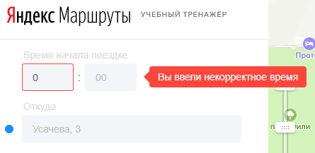
YANROUTES-2 | Поле "Часы": получение ошибки при вводе однозначных чисел | Открыт | Критический | Открыть сервис "Яндекс.Маршруты" https://qa-routes.praktikum-services.ru | 1. Ввести в поле "Часы" значение 0 2. Снять фокус с поля | Сообщение об ошибке не появилось | Поле подсветилось красным и появилось сообщение об ошибке "Вы ввели некорректное время" | Windows 10 Pro (22H2 | ОС 19045.6456 | x64) Opera Core (125.0.5729.58) | Также применимо для всех чисел диапазона 0-9
YANROUTES-3 | Поле "Часы": некоррекная валидация числа 24 | Открыт | Критический | Открыть сервис "Яндекс.Маршруты" https://qa-routes.praktikum-services.ru | 1. Ввести в поле "Часы" значение 24 2. Снять фокус с поля | Поле подсветилось красным и появилось сообщение об ошибке "Вы ввели некорректное время" | Сообщение об ошибке не появилось | Windows 10 Pro (22H2 | ОС 19045.6456 | x64) Opera Core (125.0.5729.58) |  | 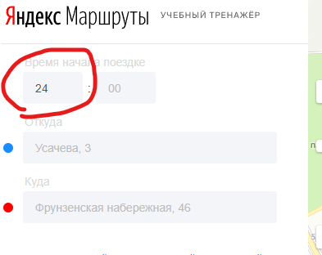
YANROUTES-4 | Поле "Часы": некоррекная валидация пустого значения | Открыт | Критический | Открыть сервис "Яндекс.Маршруты" https://qa-routes.praktikum-services.ru | 1. Ввести в поле "Часы" значение 1 2. Стереть значение 3. Снять фокус с поля | Поле подсветилось красным и появилось сообщение об ошибке "Вы ввели некорректное время" | Сообщение об ошибке не появилось | Windows 10 Pro (22H2 | ОС 19045.6456 | x64) Opera Core (125.0.5729.58)
YANROUTES-5 | Поле "Часы": некоррекная валидация при вводе пробела перед числом | Открыт | Стандартный | Открыть сервис "Яндекс.Маршруты" https://qa-routes.praktikum-services.ru | 1. Ввести в поле "Часы" значение " 12" 2. Снять фокус с поля | Поле подсветилось красным и появилось сообщение об ошибке "Вы ввели некорректное время" | Сообщение об ошибке не появилось | Windows 10 Pro (22H2 | ОС 19045.6456 | x64) Opera Core (125.0.5729.58) |  | 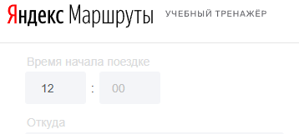
YANROUTES-6 | Поле "Минуты": отсутствие авто-подставления 0 перед однозначным числом | Открыт | Желательный | Открыть сервис "Яндекс.Маршруты" https://qa-routes.praktikum-services.ru | 1. Ввести в поле "Минуты" значение 0 2. Снять фокус с поля | Перед числом автоматически подставился 0 | Система не подставила 0 перед числом | Windows 10 Pro (22H2 | ОС 19045.6456 | x64) Opera Core (125.0.5729.58) | Также применимо для всех чисел диапазона 0-9
YANROUTES-7 | Поле "Минуты": получение ошибки при вводе однозначных чисел | Открыт | Критический | Открыть сервис "Яндекс.Маршруты" https://qa-routes.praktikum-services.ru | 1. Ввести в поле "Минуты" значение 0 2. Снять фокус с поля | Сообщение об ошибке не появилось | Поле подсветилось красным и появилось сообщение об ошибке "Вы ввели некорректное время" | Windows 10 Pro (22H2 | ОС 19045.6456 | x64) Opera Core (125.0.5729.58) | 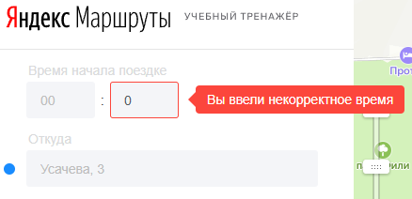 Также применимо для всех чисел диапазона 0-9
YANROUTES-8 | Поле "Минуты": некоррекная валидация пустого значения | Открыт | Критический | Открыть сервис "Яндекс.Маршруты" https://qa-routes.praktikum-services.ru | 1. Ввести в поле "Минуты" значение 1 2. Стереть значение 3. Снять фокус с поля | Поле подсветилось красным и появилось сообщение об ошибке "Вы ввели некорректное время" | Сообщение об ошибке не появилось | Windows 10 Pro (22H2 | ОС 19045.6456 | x64) Opera Core (125.0.5729.58)
YANROUTES-9 | Поле "Минуты": некоррекная валидация при вводе пробела перед числом | Открыт | Стандартный | Открыть сервис "Яндекс.Маршруты" https://qa-routes.praktikum-services.ru | 1. Ввести в поле "Минуты" значение " 12" 2. Снять фокус с поля | Поле подсветилось красным и появилось сообщение об ошибке "Вы ввели некорректное время" | Сообщение об ошибке не появилось | Windows 10 Pro (22H2 | ОС 19045.6456 | x64) Opera Core (125.0.5729.58) |  | 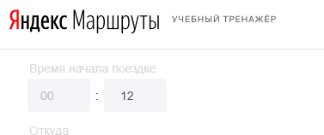
YANROUTES-10 | Поле "Откуда": некорректный текст сообщения об ошибке | Открыт | Желательный | Открыть сервис "Яндекс.Маршруты" https://qa-routes.praktikum-services.ru | 1. Ввести в поле "Откуда" значение "абв" 2. Снять фокус с поля | Появилось сообщение об ошибке "Вы ввели некорректный адрес" | Сообщение об ошибке "Вы ввели некорректное время" | Windows 10 Pro (22H2 | ОС 19045.6456 | x64) Opera Core (125.0.5729.58) |  | 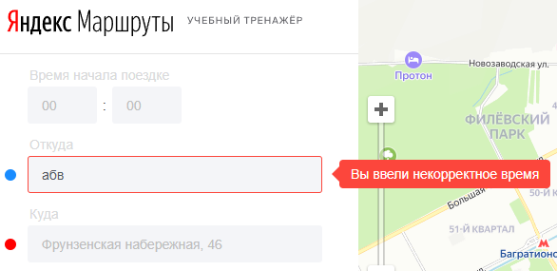
YANROUTES-11 | Поле "Откуда": пробелы перед значением автоматически не удаляются | Открыт | Желательный | Открыть сервис "Яндекс.Маршруты" https://qa-routes.praktikum-services.ru | 1. Ввести в поле "Откуда" значение " Усачева, 3" 2. Снять фокус с поля | Пробел перед значением автоматически удалился | Пробел остался | Windows 10 Pro (22H2 | ОС 19045.6456 | x64) Opera Core (125.0.5729.58)
YANROUTES-12 | Поле "Откуда": пробелы после значения автоматически не удаляются | Открыт | Желательный | Открыть сервис "Яндекс.Маршруты" https://qa-routes.praktikum-services.ru | 1. Ввести в поле "Откуда" значение "Усачева, 3 " 2. Снять фокус с поля | Пробел после значения автоматически удалился | Пробел остался | Windows 10 Pro (22H2 | ОС 19045.6456 | x64) Opera Core (125.0.5729.58)
YANROUTES-13 | Поле "Откуда": некоррекная валидация пустого значения | Открыт | Критический | Открыть сервис "Яндекс.Маршруты" https://qa-routes.praktikum-services.ru | 1. Ввести в поле "Откуда" значение "а" 2. Стереть значение 3. Снять фокус с поля | Поле подсветилось красным и появилось сообщение об ошибке "Вы ввели некорректный адрес" | Сообщение об ошибке не появилось | Windows 10 Pro (22H2 | ОС 19045.6456 | x64) Opera Core (125.0.5729.58)
YANROUTES-14 | Поле "Куда": пробелы перед значением автоматически не удаляются | Открыт | Желательный | Открыть сервис "Яндекс.Маршруты" https://qa-routes.praktikum-services.ru | 1. Ввести в поле "Куда" значение " Усачева, 3" 2. Снять фокус с поля | Пробел перед значением автоматически удалился | Пробел остался | Windows 10 Pro (22H2 | ОС 19045.6456 | x64) Opera Core (125.0.5729.58)
YANROUTES-15 | Поле "Куда": пробелы после значения автоматически не удаляются | Открыт | Желательный | Открыть сервис "Яндекс.Маршруты" https://qa-routes.praktikum-services.ru | 1. Ввести в поле "Куда" значение "Усачева, 3 " 2. Снять фокус с поля | Пробел после значения автоматически удалился | Пробел остался | Windows 10 Pro (22H2 | ОС 19045.6456 | x64) Opera Core (125.0.5729.58)
YANROUTES-16 | Поле "Куда": некоррекная валидация пустого значения | Открыт | Критический | Открыть сервис "Яндекс.Маршруты" https://qa-routes.praktikum-services.ru | 1. Ввести в поле "Куда" значение "а" 2. Стереть значение 3. Снять фокус с поля | Поле подсветилось красным и появилось сообщение об ошибке "Вы ввели некорректный адрес" | Сообщение об ошибке не появилось | Windows 10 Pro (22H2 | ОС 19045.6456 | x64) Opera Core (125.0.5729.58)
YANROUTES-17 | Стоимость поездки: Некорректный расчёт в режиме "Свой" и виде транспорта "Собственный автомобиль" | Открыт | Критический | 1. Открыть сервис "Яндекс.Маршруты" https://qa-routes.praktikum-services.ru 2. Переключить режим маршрута в "Свой" 3. Переключить вид транспорта в режим "Собственный автомобиль" (самый левый) | 1. Ввести часы начала поездки 04 2. Ввести минуты начала поездки 00 3. Ввести в поле "Откуда" значение "Усачева, 3" 4. Ввести в поле "Куда" значение "Хамовнический Вал, 34" 5. Снять фокус с поля | Расчёт показывает: Авто ~ 52р | Расчёт показывает: Авто ~ 28р | Windows 10 Pro (22H2 | ОС 19045.6456 | x64) Opera Core (125.0.5729.58) | Расчёты также некорректны для следующих вводных данных: 10:00 -- М. Пироговская, 25 -- Комсомольский проспект, 18 15:00 -- 3-я Фрунзенская улица, 12 -- Зубовский бульвар, 37 20:00 -- Фрунзенская набережная, 46 -- Усачева, 3 23:00 -- Зубовский бульвар, 37 -- Хамовнический Вал, 34 | 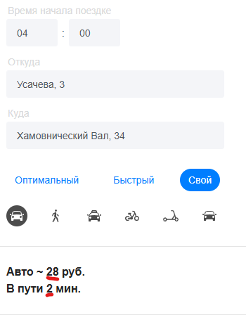
YANROUTES-18 | Время поездки: Некорректный расчёт в режиме "Свой" и виде транспорта "Собственный автомобиль" | Открыт | Критический | 1. Открыть сервис "Яндекс.Маршруты" https://qa-routes.praktikum-services.ru 2. Переключить режим маршрута в "Свой" 3. Переключить вид транспорта в режим "Собственный автомобиль" (самый левый) | 1. Ввести часы начала поездки 04 2. Ввести минуты начала поездки 00 3. Ввести в поле "Откуда" значение "Усачева, 3" 4. Ввести в поле "Куда" значение "Хамовнический Вал, 34" 5. Снять фокус с поля | Расчёт показывает: В пути 4 мин | Расчёт показывает: В пути 2 мин | Windows 10 Pro (22H2 | ОС 19045.6456 | x64) Opera Core (125.0.5729.58) | Расчёты также некорректны для следующих вводных данных: 10:00 -- М. Пироговская, 25 -- Комсомольский проспект, 18 15:00 -- 3-я Фрунзенская улица, 12 -- Зубовский бульвар, 37 20:00 -- Фрунзенская набережная, 46 -- Усачева, 3 23:00 -- Зубовский бульвар, 37 -- Хамовнический Вал, 34

